상품제안서
캘러웨이 ERC 트리플트랙 4구 볼마커세트 | 상품코드: F01840

 |  |  |  |  |  |  | 02-412-0044 | www.easy1.co.kr
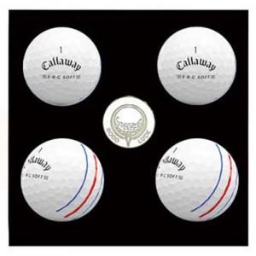

【상세/제작정보】 | <p><span style="font-size: 12pt;"><b>*&nbsp; 배송비- 한박스 30개 / 4000원별도</b></span></p>

【인쇄/포장옵션】 | 풀칼라 / 포장지포장

【공급단가】 | 수량 | 100~ | 300~ | 500~ | 1,000~ | 3,000~
*VAT별도 | 단가 | 29,000원 | 28,000원 | 27,500원 | 27,000원 | 26,500원

【상품 URL】 | https://easy1.co.kr:443/src/goods_detail.php?gdno=1840

